상품제안서
씽크웨이 ZERO 차량용 공기청정기 | 상품코드: F22443

 |  |  |  |  |  |  | 02-412-0044 | www.easy1.co.kr
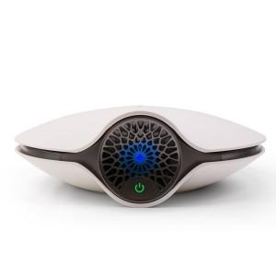

【상세/제작정보】 | 스티커는 500장 단위입니다. 풀컬러로 제작 가능하며 90*55mm이내 사이즈여야 합니다. 1박스에 20개입 입니다.&nbsp;

【인쇄/포장옵션】 | 스티커 / 시판박스

【공급단가】 | 수량 | 1~ | 10~ | 30~ | 50~ | 100~
*VAT별도 | 단가 | 52,650원 | 50,700원 | 48,750원 | 46,800원 | 45,630원

【상품 URL】 | http://www.easy1.co.kr/src/goods_detail.php?gdno=22443

